2021_05_data
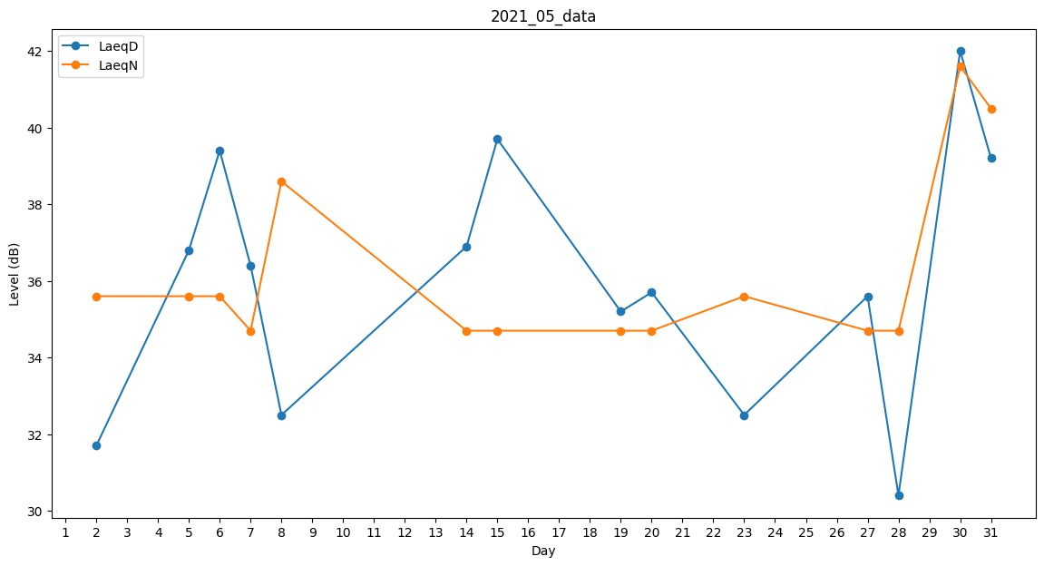
Day | LaeqD | LaeqN
1 | 40.5 | 0
2 | 31.7 | 35.6
3 | 0 | 0
4 | 37.2 | 0
5 | 36.8 | 35.6
6 | 39.4 | 35.6
7 | 36.4 | 34.7
8 | 32.5 | 38.6
9 | 0 | 0
10 | 0 | 0
11 | 0 | 0
12 | 0 | 0
13 | 0 | 0
14 | 36.9 | 34.7
15 | 39.7 | 34.7
16 | 0 | 0
17 | 32.5 | 0
18 | 0 | 0
19 | 35.2 | 34.7
20 | 35.7 | 34.7
21 | 39 | 0
22 | 36.8 | 0
23 | 32.5 | 35.6
24 | 0 | 0
25 | 35.2 | 0
26 | 37.1 | 0
27 | 35.6 | 34.7
28 | 30.4 | 34.7
29 | 43.1 | 0
30 | 42 | 41.6
31 | 39.2 | 40.5

